상품제안서
클램프형 다용도 스마트폰 태블릿거치대 | 상품코드: S37655

 |  |  |  |  |  |  | 02-713-8555 | www.synergygift.co.kr
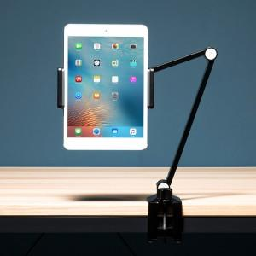

【상세/제작정보】

【인쇄/포장옵션】 | 레이저, 풀칼라 / 포장지포장

【공급단가】 | 수량 | 20~ | 50~ | 100~ | 300~ | 500~
*VAT별도 | 화이트 | 22,450원 | 22,100원 | 21,590원 | 20,720원 | 19,860원
 | 블랙 | 22,450원 | 22,100원 | 21,590원 | 20,720원 | 19,860원

【상품 URL】 | https://www.synergygift.co.kr:443/src/goods_detail.php?gdno=37655

